Hoja1
TERMINO | SIGNIFICADO
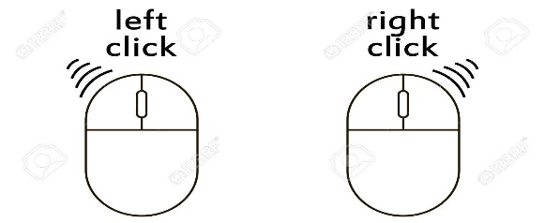 Click Izquierdo | Presiona click izquierdo para seleccionar o realizar una accion
Click derecho | Presiona click derecho para copiar o pegar
Tecla Tabulacion | Presiona tabulacion para saltar de renglon
Tecla de borrar | Presiona la tecla retroceso para borrar los caracteres deseados
Tecla espacio | Pulsa la tecla Espacio para separar texto
Tecla de Intro | Pulsa la tecla enter para realizar una accion
ABCDEF-abdcdef -12345 | Pulsa cualquier caracter para rellenar los campos requeridos
Direcciones (Arriba'Abajo) | Al pulsar cualquiera de las dos se va a poder mover por las opciones de los campos desplegables

